Sheet1
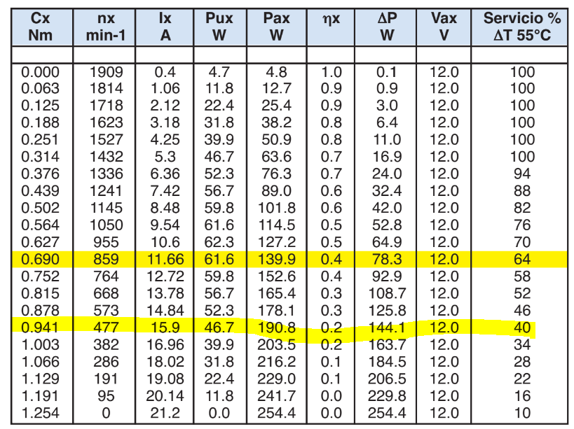
Masa | 72 | kg
Diámetro | 227 | mm
u estático | 1 |  | (Asumiendo fricción crítica = 1)
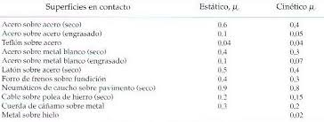
Peso del vehículo | 706.32
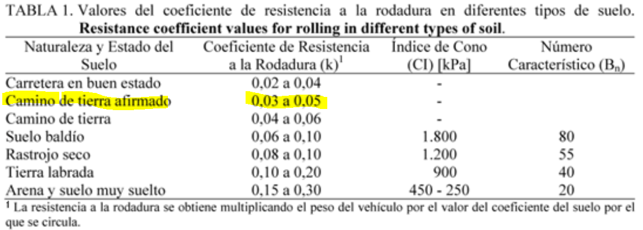
Numero de ruedas | 4
Peso por rueda | 176.58 | N
N | 176.58 | N
N*u s | 176.58 | N
coeficiente de rodadura (k) | ur/R | 0.05

m*g
N
Ff
F
T
uR
ΣFx=0 | F-N*us=0
ΣFy=0 | m*g-R=0
ΣM0=0 | T-N*us*r-N*ur=0
 | T/r=N*us+N*k
 |  |  |  | Recuperado de: http://www.eet476.edu.ar/documentos/Aula%20Virtual/PORIFIRI-MANTYEQUIPOS-ACTV3.pdf
Torque | 21.0439215 | N*m

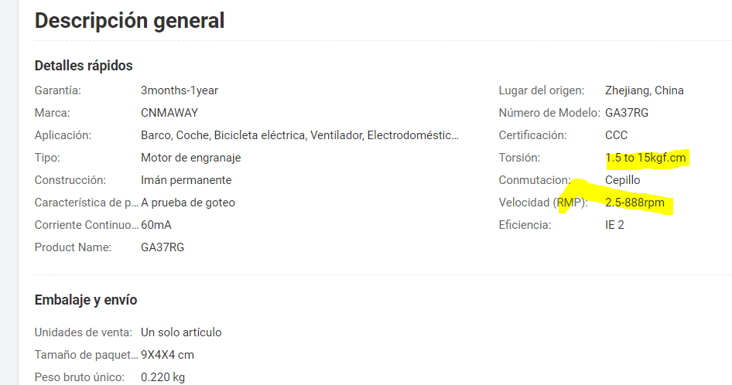
Velocidad lineal | 0.5 | m/s |  | Motor seleccionado: https://spanish.alibaba.com/product-detail/Micro-adjustable-speed-forward-and-reverse-1600089937114.html
w | 4.405286344 | rad/s
 | 42.06738584 | rpm
Potencia requerida | 92.7045 | W.

Eficiencia | 0.9
Potencia real | 103.005

 |  |  |  | Opción 2:
 |  |  |  | https://getliner.com/file/pdf/7QJ2ZBDM26A21G18KSCVA5C8XG

Sheet2
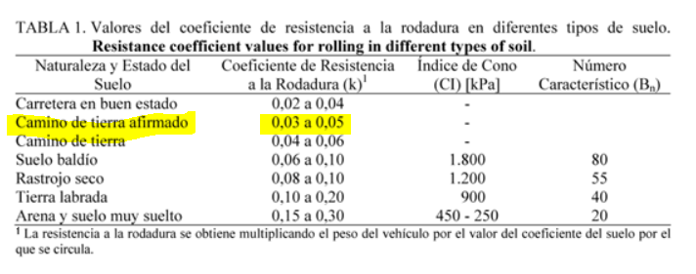
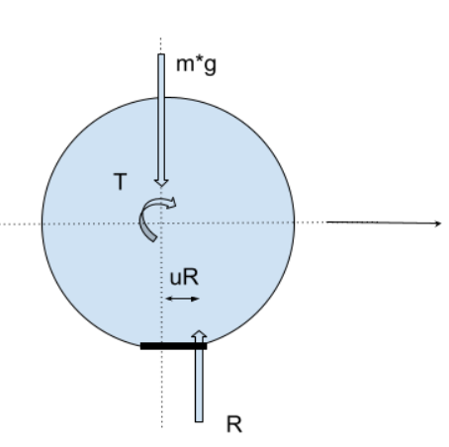
Masa | 77.62 | kg
Diámetro | 227.00 | mm
u estático | 1.00 |  |  | El DCL es similar al de una rueda de bicicleta:
Peso del vehículo | 761.45 |  |  | https://nosinmibici.com/2015/10/11/la-resistencia-a-la-rodadura-neumatico-ancho-o-estrecho/
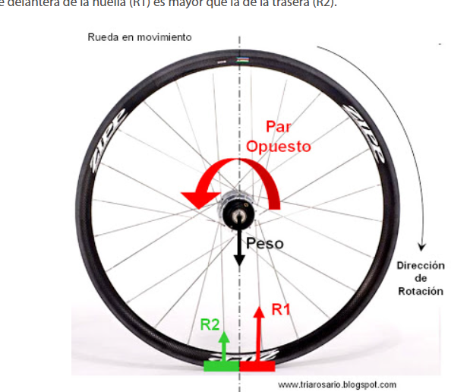
Numero de ruedas | 4.00
Peso por rueda | 190.36 | N
N | 190.36 | N
N*u s | 190.36 | N
coeficiente de rodadura (k) | ur/R | 0.05 | Recuperado de: https://www.scielo.br/j/eagri/a/vTPRWyyf7GJff6HrFqkycWK/?lang=es#

T
m*g
R
uR
Ff
Ff
ΣFx=0 | F=Ff
ΣFy=0 | m*g-R=0
Para que no haya delizamiento, Fr<us*N |  | (Despreciando al mínimo)

ΣM0=0 | T-N*uR=0
 | T/r=N*k
T= | 1.080310309 | N.m
Factor de seguridad de 2 | 2.160620618 |  |  | Consutado: https://apuntes-ing-mecanica.blogspot.com/2015/05/titulo-friccion-subtitulo-friccion-por.html

Velocidad lineal | 0.5 | m/s
w | 4.405286344 | rad/s
 | 42.06738584 | rpm
Potencia requerida | 9.5181525 | W.

Eficiencia | 0.5
Potencia real | 19.036305

